NvI
Nota van inlichtingen Europese Aanbesteding Nazorg Bodemsanering Omgevingsdienst Midden-Holland 341652
 |  | Opmerkingen vanuit ODMH | Betreft: planning | 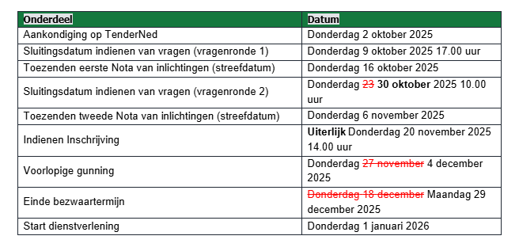 In verband met de herfstvakantie én om meer ruimte te creëeren voor een zorgvuldige beoordeling, zijn enkele wijzigingen aan de planning aangebracht. De nieuwe planning ziet er als volgt uit:
Datum publicatie
Ref. nr | Document | Betreft | Vraag | Antwoord
 | *Op welk document heeft de vraag betrekking | *Op welk hoofdstuk, paragraaf, vraag, etc. heeft de vraag betrekking
1 | Aanbestedingsleidraad | 2.5.1, pag. 13 | Er is sprake van een implemenatiefase voor maximaal 6 maanden. Waar kunnen wij onze tijdsbesteding en kosten voor de implementatiefase in de inschijfprijs / prijzenblad verwerken? | Er wordt verwacht dat het inwerken op de nazorglocaties binnen de inschrijfprijs wordt verwerkt. Opdrachtgever verwacht dat opdrachtnemer na de implementatiefase voldoende kennis bezit van de nazorglocaties. Daarvoor is het opnemen van de implementatiefase bedoeld.
2 | bijlage 5a - perceel 1 | DTM meting | Wat is de gevraagde meetdichtheid en nauwkeurigheid van de hoogtemetingen? Zijn de locaties vrij van bomen / vegitatie | Doel is controle dikte leeflaag dus nauwikeurigheid minimaal 10mm en voor dichtheid meetnet aanlsuiten bij BRL onderzoek 10 x 10 meter. De locaties zijn voor het grootste deel vrij van bomen. Op de Zuider Ijsseldijk zijn woningen aanwezig. Op de locaties Geitenwei is alleen sprake van bossages aan de rivierzijde. Op de locaties Schanspolder zijn er bossages aan de oostgrens van de locaties, en wat kleine bossages bij de wegzijde. Zie bijgevoegde luchtfoto's
3 | bijlage 5a - perceel 1 | Onderhoud | Zijn de doorspuitpunten goed toegankelijk met (groot) materieel? | De locaties zijn niet toegankelijk met groot materieel. Aan de rand van de locaties is mogelijkheid tot parkeren. Het toegangspad naar Zuider Ijsseldijk is < 1,5 meter breed. De doorgang naar Geitenwei circa 2 meter breed en doorgang Schanspolder is cirra 2,5 meter breed. Voor de locaties geldt dat in de natte periode toegang met behulp van rijplatenbaan noodzakelijk is. In de droge periode is toegang mogelijk zonder voorzieningen. Voorafgaand aan toegang altijd afstemmen met de eigenaar Zuid-Hollands Landschap.
4 | bijlage 5a - perceel 1 | Onderhoud | Zijn drainputten goed toegankelijk en bereikbaar met (groot) materieel? | zie antwoord vraag 3.
5 | bijlage 5a - perceel 1 | Onderhoud | Wat wordt verstaan onder legen inspectieputten. Is dit handmatig of met zuigwagen? | In de inspectieputten is sprake van een drijflaag (laag puur product afkomsting uit de stort welke drijf op het water in de de de drains aangesloten put). De dikte van de drijflaag moet worden gemeten en periodiek moet de drijflaag worden verwijderd. De drijflaag is voor het laatst in 2021 verwijderd. De sludge kan met een kleine zuigwagen worden verwijderd (zie antwoord vraag 3 en 4)
6 | bijlage 5a - perceel 1 | Herplaatsen peilbuizen | Wat is de afwerking van de peilbuizen? Is dit met een straatpot of beschermkoker en welke type? Dienen deze voorzien te zijn van markerings-/beschermpalen, zo ja welke type? | Over het algemeen zijn peilbuizen met een beschermkoker afgewerkt. Markeringen zijn per locatie verschillend. Op een locatie (Geitenwei) zijn hele duidelijk markeringen aanwezig, op de Schanspolder zijn geen duidelijke markeringen. Nieuw te plaatsen peilbuizen moeten dusdanig worden afgewerkt dat deze niet kapot worden gemaaid.
7 | bijlage 5a - perceel 1 | Herplaatsen peilbuizen | Zijn de peilbuislocaties goed toegankelijk en bereikbaar met boorwagen? | De locaties zijn niet toegankelijk met groot materieel. Aan de rand van de locaties is mogelijkheid tot parkeren. Het toegangspad naar Zuider Ijsseldijk is < 1,5 meter breed. De doorgang naar Geitenwei circa 2 meter breed en doorgang Schanspolder is cirra 2,5 meter breed. Voor de locaties geldt dat in de natte periode toegang met behulp van rijplatenbaan noodzakelijk is. In de droge periode is toegang mogelijk zonder voorzieningen. Voorafgaand aan toegang altijd afstemmen met de eigenaar Zuid-Hollands Landschap (geldt voor Geitenwei en Schanspolder)
8 | bijlage 5a - perceel 1 | Herplaatsen peilbuizen | Dienen vervallen peilbuizen te worden verderd / te worden afgedicht? | Nee, niet gedurende de contractperiode.
9 | bijlage 5b - perceel 2 | DTM meting | Wat is de gevraagde meetdichtheid en nauwkeurigheid van de hoogtemetingen? Zijn de locaties vrij van bomen / vegitatie | Doel is controle dikte leeflaag dus nauwikeurigheid minimaal 10mm en voor dichtheid meetnet aanlsuiten bij BRL onderzoek 10 x 10 meter. Op perceel 2 is sprake van de aanwezigheid van bomen over een deel van het perceel. Zie bijgevoegde luchtfoto.
10 | bijlage 5b - perceel 2 | Stijghoogtemetingen | Welk systeem loggers wordt nu gebruikt? Wanneer zijn deze geinstalleerd? Voor wie zijn de abonnementskosten? Of dienen nieuwe standalone loggers te worden geleverd/geinstalleerd? | Om beter inzicht te krijgen in de grondwaterstroming in het eerste watervoerend pakket onder de stort zijn in 2013 in de peilbuizen in het eerste watervoerend pakket loggers geplaatst voor een continue meting van de grondwaterstanden (aanbeveling 1B uit [O-01]). Hierbij zijn de filters op 15 m -mv voorzien van een logger. Voor inzicht in de verticale grondwaterstroming is ter plaatse van peilbuis 003 in het filter op 50 m -mv ook een logger geplaatst. Er wordt gebruik gemaakt van telemetrische dataloggers. Met de huidige contractant kan worden afgestemd of de loggers kunnen worden overgenomen.
11 | bijlage 5b - perceel 2 | Nazorgsysteem | Welke werkzaamheden vallen onder onderhoud en instandhouding nazorgsysteem? | zie tabblad: antwoord vraag 11 NVI
12 | bijlage 5b - perceel 2 | Terugvalsysteem | Welke werkzaamheden vallen onder onderhoud en instandhouding terugvalsysteem? | zie tabblad: antwoord vraag 12 NVI
13 | bijlage 5b - perceel 2 | Herplaatsen peilbuizen | Wat is de afwerking van de peilbuizen? Is dit met een straatpot of beschermkoker en welke type? Dienen deze voorzien te zijn van markerings-/beschermpalen, zo ja welke type? | Over het algemeen zijn peilbuizen met een beschermkoker afgewerkt. Geen duidelijke markeringen. Nieuw te plaatsen peilbuizen moeten dusdanig worden afgewerkt dat deze niet kapot worden gemaaid.
14 | bijlage 5b - perceel 2 | Herplaatsen peilbuizen | Zijn de peilbuislocaties goed toegankelijk en bereikbaar met boorwagen? | De peilbuislocaties zijn niet bereikbaar met een boorwagen. Wel is in aan de rand van de locatie mogelijkheid om te parkeren. De locatie betreft een golfbaan dus het wordt door gebruiker niet gewaardeerd om met een boorwagen het terrein te betreden. Wel kan gebruik gemaakt worden van een golfkar om het terrein te betreden en werkzaamheden uit te voeren. Graag de werkzaamheden voorafgaand tijdig afstemmen met de golfclub Zeegersloot. Dan kan ook een golfkar gereserveerd worden.
15 | bijlage 5b - perceel 2 | Herplaatsen peilbuizen | Dienen vervallen peilbuizen te worden verderd / te worden afgedicht? | Nee, niet gedurende de contractperiode.
16 | bijlage 8 | paragraaf 8.4, pg 8 | Het nazorgsysteem (beheerssysteem oppervlaktewater en percolaat) is voorzien van telemetrie. Wat wordt hieermee gecontroleerd en op welke wijze zijn storingen op afstand te controleren? Wie beheert en onderhoud dit digitale systeem? | zie antwoord vraag 10. Beheer en onderhoud valt onder het onderhoud en instandhouden van het nazorgsysteem.
17 | bijlage 8 | 8.4.2 bij B. pag.9 | Welke grondwaterstandsloggers met telemetrie worden nu gebruikt? zie ook vraag 10 | zie antwoord vraag 10
18 | Aanbestedingsleidraad, H 6 | 2 Perceel 2: Coupépolder, Alphen aan den Rijn | Fase 5 van de beoordeling (HS6 leidraad) bestaat uit de beoordeling van de demonstratie. Wat wordt met “de demonstratie” bedoeld? | Dit betreft een omissie, bij deze aanbesteding is geen sprake van een demonstratie.
19 | Aanbestedingsleidraad | 2 Perceel 2: Coupépolder, Alphen aan den Rijn | Indien de max. inschrijfsom overschreden wordt, wordt de inschrijving terzijde gelegd en neemt u verder geen deel meer aan de inschrijving." Wat is de maximale inschrijfsom per perceel? | 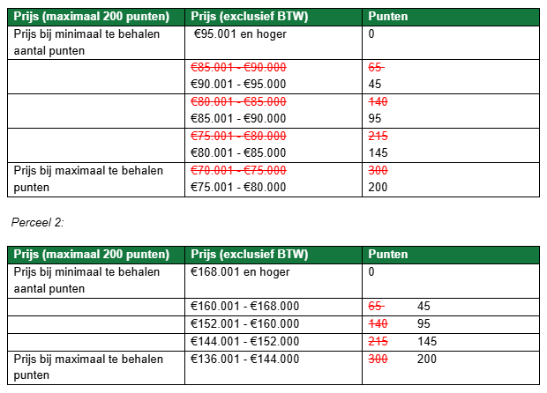 Voor perceel 1 is de maximale inschrijfsom €95.000 en voor perceel 2 is de maximale inschrijfsom €168.000. In de leidraad is een omissie opgemerkt, de tabellen voor de beoordeling van de prijs zien er na herstel als volgt uit:
20 | Aanbestedingsleidraad | 2 Perceel 2: Coupépolder, Alphen aan den Rijn | Is inschrijven op 1 van de 2 percelen mogelijk? | Ja, dat is mogelijik.
21 | AIV - Algemeen |  | Kunt u een versie van de algemene inkoopvoorwaarden publiceren die doorzoekbaar is, de huidge versie wordt herkent als Scan en is daarmee niet goed doorzoekbaar. | De algemene inkoopvoorwaarden zijn online beschikbaar via deze link
22 | AIV - Algemeen |  | De opdrachtgever kan op grond van artikel 9.4 van de Algemene Inkoopvoorwaarden de opdrachtnemer verplichten dat het in te zetten personeel een geheimhoudingsverklaring ondertekent. De opdrachtnemer gaat echter de verplichtingen aan ten aanzien van geheimhoudingsbedingen en draagt er zorg voor dat zijn werknemers deze verplichtingen naleven, bijvoorbeeld door het opnemen van een geheimhoudingsbeding in de arbeidsovereenkomst van de werknemer(s) met opdrachtnemer. Werknemers kunnen niet rechtstreeks gebonden worden door opdrachtgever aan geheimhoudingsbedingen. Bent u bereid artikel 9.4 van de Algemene Inkoopvoorwaarden buiten toepassing te laten? | Opdrachtgever gaat akkoord met de alternatieve wijze van borging zoals in de vraag omschreven.
23 | AIV artikel 21.3 |  | Kunt u bevestigen dat een betalingsschema afgestemd kan worden om een te grote negatieve cashflow te voorkomen? | Zie programma van eisen (bijlage 3), onder eis 4. Facturatie vindt plaats per maand of per kwartaal. Elke factuur dient te worden voorzien van een bewijsmiddel/ voortgangsrapporage.
24 | AIV artikel 20.2 |  | Gezien de looptijd van de opdracht is het wenselijk dat er jaarlijks geindexeerd mag worden - kunt u bevestigen dat er na een looptijd van 1 jaar geindexeerd mag worden? | Indexeringsmogelijkheden zijn in het Programma van Eisen opgenomen. Na de initiële looptijd is indexeren jaarlijks mogelijk.
25 | Bijlage 5a en 5b prijzenblad |  | Visie optimalisatie nazorg: Het is een NV post, kan hier smart worden aangegeven wat hier verwacht wordt? | Er wordt verwacht dat er gekeken wordt naar de geschiedenis van de locatie (sanering en tot nu toe uitgevoerde nazorg/ de resultaten tot nu toe). Daarnaast moet de visie een risicobeoordeling bevatten en een voorstel voor de optimalisatie van de nazorg / visie afbouw.
26 | Aanbestedingsleidraad |  | H2, pag 12: In hoeverre wordt van de opdrachtnemer verwacht dat hij actief afstemt met het Hoogheemraadschap in het kader van het project KIJK? | Op dit moment is er al een overlegstructuur met de aannemerscombinatie (KIGO) die dit traject betrokken is en de ODMH. De opdrachtnemer hoeft niet actief af te stemmen met het Hoogheemraadschap. Wel moet bij de uitvoering van de nazorgwerkzaamheden
27 | Aanbestedingsleidraad |  | H5, Pag 26: Is er een maximum aantal pagina’s of een specifiek format (bijv. PDF, Word) vereist voor het Plan van Aanpak? | Opdrachtgever geeft een maximum aantal van 10 pagina's voor de uitwerking van alle subgunningscriteria per perceel mee. Hierbij worden omslag, inhoudsopgave en bijlagen buiten beschouwing gelaten. Belangrijk is dat de documenten goed leesbaar, volledig en overzichtelijk zijn.
28 | Aanbestedingsleidraad |  | H6, pag 34: Tabel percelen 1 en 2: in kop max 200 in kolom max 300 punten?H6 | Dit betreft een omissie, hieronder is de nieuwe puntenverdeling te zien. Tevens is een omissie in de prijsranges aangetroffen. Deze zijn ook hersteld. De nieuwe tabel ziet er als volgt uit: perceel 1:
29 | Aanbestedingsleidraad |  | H6, pag 31: Hoeveel pagina's mag het kwaliteitsdocument hebben? | Opdrachtgever geeft een maximum aantal van 10 pagina's voor de uitwerking van alle subgunningscriteria per perceel mee. Hierbij worden omslag, inhoudsopgave en bijlagen buiten beschouwing gelaten. Belangrijk is dat de documenten goed leesbaar, volledig en overzichtelijk zijn.

